关系图
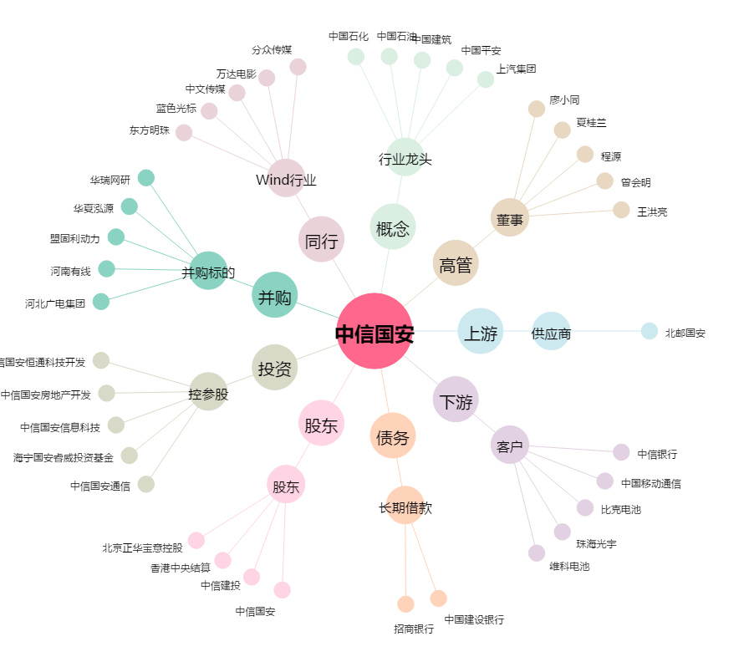
中信国安[000839.SZ] - 关系概览图

